Hoja1
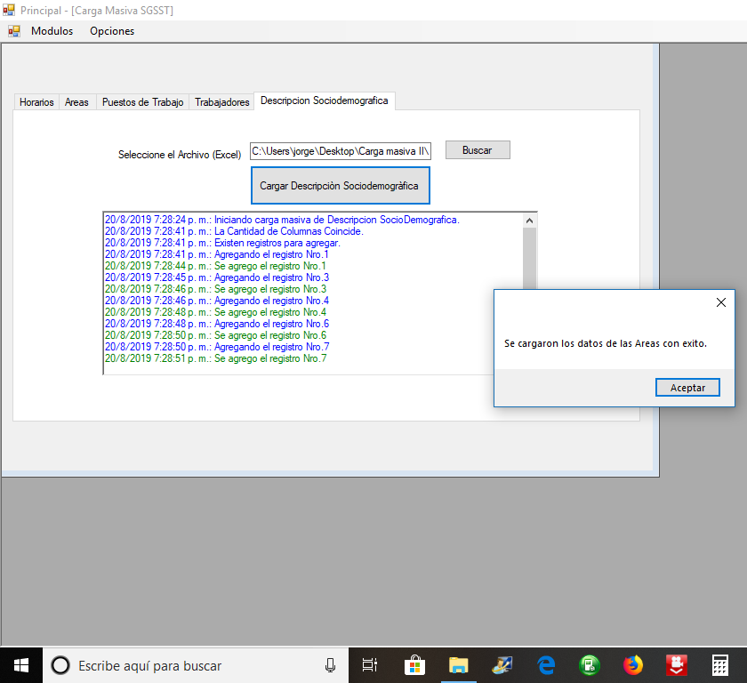
Trabajador | Lugar de Nacimiento | Ultimo Nivel Escolar | Años Aprobados en el Ultimo Nivel Escolar | Cabeza de Familia(Si/No) | Cantidad de Hijos | Con quien comparte responsabilidad del hogar | Cantidad de Menores que dependen de usted | Condicion Social | Motivo del Desplazamiento | Vivienda donde habita es | Servicios publicos de la Vivienda | Su vivienda es | Esta cerca de Industrias(Si/No) | Hay Mucho Ruido (Si/No) | Hay Mucha Contaminacion(Si/No) | Descripcion Paredes, Techo, Piso | Se encuentra afiliado al sistema de seguridad en salud | Regimen de Afiliacion | Nivel de Sisben | EPS a la que pertenece | Se encuentra afiliado al sistema social en pensiones | Fondo al que pertence | Estrato que registran sus facturas de servicios publicos de la vivienda donde recide | Cantidad de Empleos Anteriores
26396613 | Santander | Diplomado | 2 | no | 1 | Con el conyugue | 0 | Desmovilizado |  | De un familiar | Agua,Energia Electrica, alcantarillado, telefono fijo, telefono movil, internet | Habitacion | si | no | si | Estado regular | Si | Contributivo | Nivel 2 | SSS CAPRECOM | Si | SSS FONDO ALTERNATIVO DE PENSIONES SKANDIA | Estrato 6 | 1
Empresa 1 | Area 2 | Cargo 2 | 1 | 6 | Ninguna Enfermedad
19254705 | Cauca | Maestria | 1 | si | 2 | Con otros | 2 | Ninguna |  | Otro | Agua,Energia Electrica, alcantarillado, telefono fijo, telefono movil, internet | Otro | no | si | no | En mal estado | No |  |  |  |  |  | Estrato 1 | 0
27344442 | Bogota | Doctorado | 1 | si | 3 | Con Nadie | 1 | Desplazado | Violencia Sociopolitica | Propia | Agua,Energia Electrica, alcantarillado, telefono fijo, telefono movil, internet | Apartamento | si | si | no | En buen estado | Si | Contributivo | Nivel 0 | SSS CAPRECOM | Si | SSS FONDO DE PENSIONES SANTANDER | Estrato 2 | 1
Empresa 1 | Area 2 | Cargo 2 | 1 | 6 | Ninguna Enfermedad
26435340 | Cucuta | Primaria incompleta | 4 | si | 1 | Con el conyugue | 0 | Desmovilizado |  | Alquilada | Agua,Energia Electrica, alcantarillado, telefono fijo, telefono movil, internet | Casa | no | no | si | Estado regular | No |  |  |  |  |  | Estrato 3 | 0
27031394 | Santander | Secundaria Incompleta | 3 | no | 2 | Con otros | 2 | Ninguna |  | De un familiar | Agua,Energia Electrica, alcantarillado, telefono fijo, telefono movil, internet | Habitacion | si | si | no | En mal estado | Si | Contributivo | Nivel 1 | SSS CAPRECOM | Si | SSS FONDO ALTERNATIVO DE PENSIONES SKANDIA | Estrato 4 | 1
Empresa 1 | Area 2 | Cargo 2 | 1 | 6 | Ninguna Enfermedad

